Tabelle1
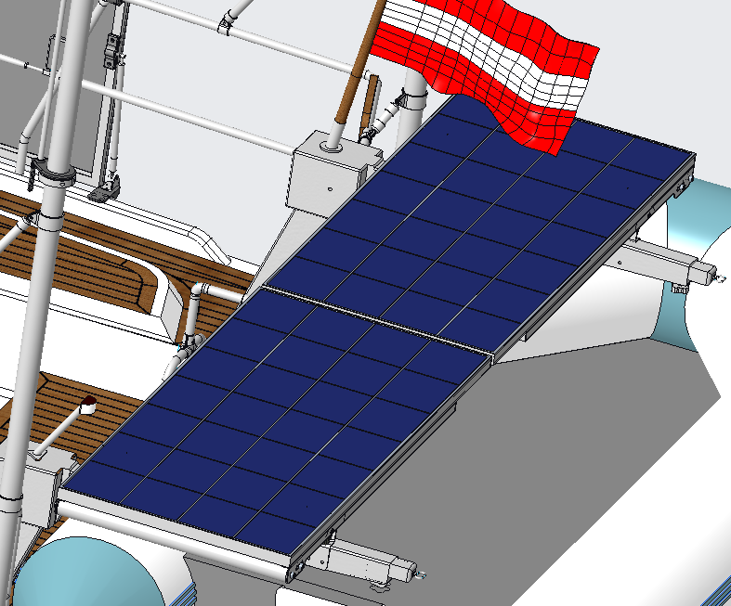
Kontzept 1
 |  |  | Kontzept 1

 | Punkte | Bemerkung
Kosten | 7 | 2x Solarpaneel + Edelstahl sind die Hauptkosten |  | Punkte | Bemerkung
Montage | 7 | Leichte Montage möglichkeit der Paneele und der Elektronik im Technik raum | Kosten
Wartung | 9 | Leicht zugänglich | Montage
abhängigkeit | 8 | sonne muss scheinen und keine Abdeckung durch Segel vorhanden | Wartung
Effizienz | 7 | nicht einstellbar nach sonneneinstrahlung | abhängigkeit
Störfaktor | 7 | nach wunsch wegklappbar muss jedoch gemacht werden | Effizienz
Summe: | 45 |  | Störfaktor
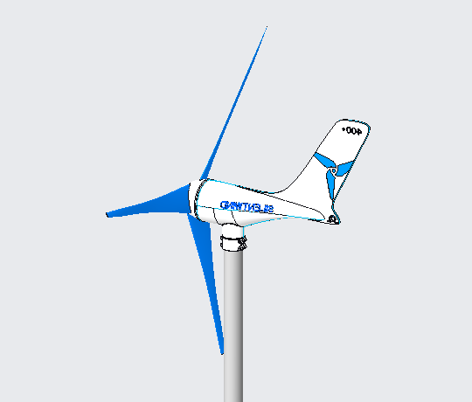
Kontzept 2

 | Punkte | Bemerkung
Kosten | 5 | 2x Windgenerator + Elektronik sind die Hauptkosten
Montage | 6 | Bohrungen durch den Rump nahe des Wassers, bei der Montage max. 2 Boufor
Wartung | 7 | entweder arbeiten in gewisser höhe oder der Steher muss gelegt werden
abhängigkeit | 8 | Wind muss wehn jedoch wird der von nicht viel abgehalten
Effizienz | 9 | Solange Wind weht produziert er Strom
Störfaktor | 8 | Wenn Leinen Geworfen werden muss aufgepasst werden
Summe: | 43
 |  |  |  |  |  |  | Konzept 1 | Konzept 2 | Konzept 3 | Konzept 4 | Konzept 5 | Konzept 6 | Konzept 7
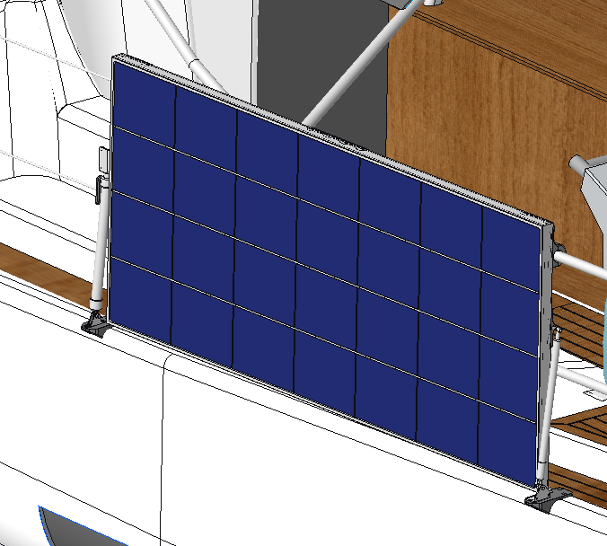
Kontzept 3 |  |  |  |  |  |  | Punkte | Punkte | Punkte | Punkte | Punkte | Punkte | Punkte
 |  |  |  |  |  | Kosten | 7 | 5 | 7 | 5 | 8 | 7 | 8
 |  |  |  |  |  | Montage | 7 | 6 | 8 | 3 | 9 | 6 | 3
 | Punkte | Bemerkung |  |  |  | Wartung | 9 | 7 | 9 | 4 | 7 | 8 | 5
Kosten | 7 | 2x Solarpaneel + 3D Teile sind die Hauptkosten |  |  |  | abhängigkeit | 8 | 8 | 8 | K.O | 8 | 8 | 7
Montage | 8 | einfache Montage und Demontage |  |  |  | Effizienz | 7 | 9 | 7 | 9 | 8 | 8 | 6
Wartung | 9 | Leicht zugänglich |  |  |  | Störfaktor | 7 | 8 | 8 | 9 | 9 | 6 | K.O
abhängigkeit | 8 | Stellung des der Yacht zur windrichtung |  |  |  | Summe: | 45 | 43 | 47 | Ausgeschieden | 49 | 43 | Ausgeschieden
Effizienz | 7 | nur ein Paneel in Der Sonne, Kann jedoch nach der Einstrahlung eingestellt werden
Störfaktor | 8 | kann bei platzmangel am liegepplatz eingeklappt werden
Summe: | 47

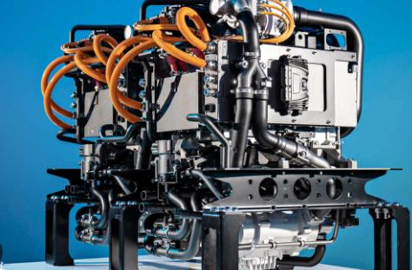
Kontzept 4

 | Punkte | Bemerkung
Kosten | 5 | Sehr teur durh brennstoffzelle, Tank, Pumpe und etc...
Montage | 3 | Brennstoffzelle muss brandsicher verbaut werden und Tank benötigt viel platz
Wartung | 4 | Brennstoffzelle muss gewartet werden, welches durch geringen Platz verwert wird
abhängigkeit | K.O | Beschaffung des Wasserstoffes nicht immer möglich
Effizienz | 9 | Wenn brenntstoff vorhanden ist konstater Strom ertrag
Störfaktor | 9 | sehr leise und und im Maschinenraum verbaut stört sie bei keinster Aktrivitäten
Summe: | Ausgeschieden

Kontzept 5
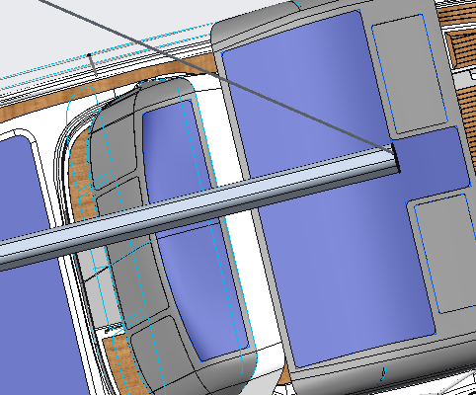

 | Punkte | Bemerkung
Kosten | 8 | Spezialanfertigung des Paneels + Näharbeiten am Binimi/Sprayhood
Montage | 9 | Einfache Montage durch Reisverschluss
Wartung | 7 | Ersatzpaneel sehr kostspielich
abhängigkeit | 8 | sonnenschein und der Großbaum und Segel nicht im Weg
Effizienz | 8 | sehr großer einstrahlwinkel möglich
Störfaktor | 9 | hindert das flattern des Stoffes und verhindert Wasserdurchdringung im Cockpit
Summe: | 49

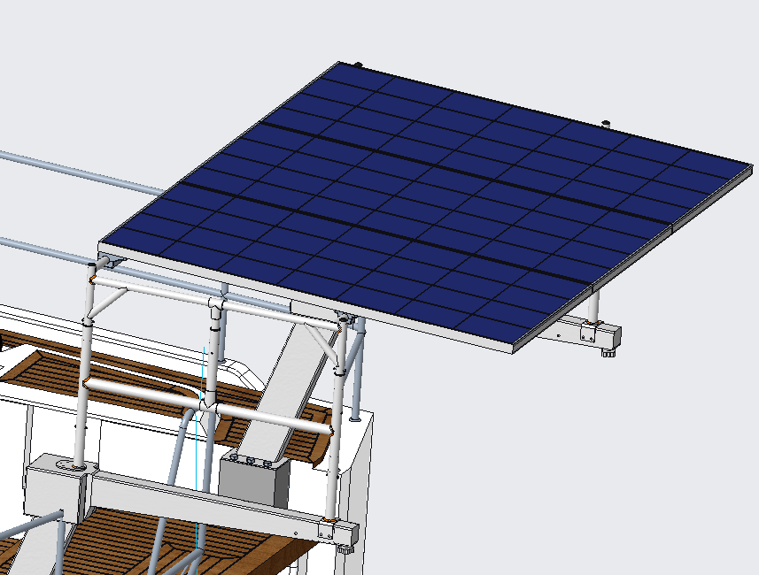
Kontzept 6

 | Punkte | Bemerkung
Kosten | 7 | 3x Paneele + Edelstahlrohre
Montage | 6 | aufgrund des Gewichtes erschwert
Wartung | 8 | Leicht zugänglich
abhängigkeit | 8 | sonnenschein und kein Segel im weg
Effizienz | 8 | nicht einstellbar nach sonneneinstrahlung
Störfaktor | 6 | trotzdem sehr hoher aufbau --> optischer Störfaktor
Summe: | 43

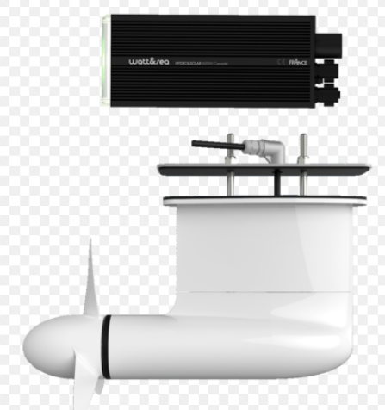
Kontzept 7

 | Punkte | Bemerkung
Kosten | 8 | 2x hydrogenerator
Montage | 3 | Schiff muss aus dem Wasser und Präzise bohurngen im Rumpf unter wasser
Wartung | 5 | propeller kann sich zusetzten, schwer zugänglich unterwasser
abhängigkeit | 7 | Schiff muss in fahrt sein oder Starke Strömung auf die Nase der Yacht
Effizienz | 6 | kann sich mit Algen ansetzten und ncihtmehr sollwert erbringen
Störfaktor | K.O | Bohrungen unter der Wasserlinie und Leinen Können sich verfangen
Summe: | Ausgeschieden

